水箱预装区—UWB精益管理系统
 |  |  |  | 水箱预装区域是5G+UWB精益管理系统这个名字 | 人机协作：要求饼状图，选四个设备做四个饼状图，类似右图运送完成率，要求百分比实时刷新。
 |  | 有要演示图标

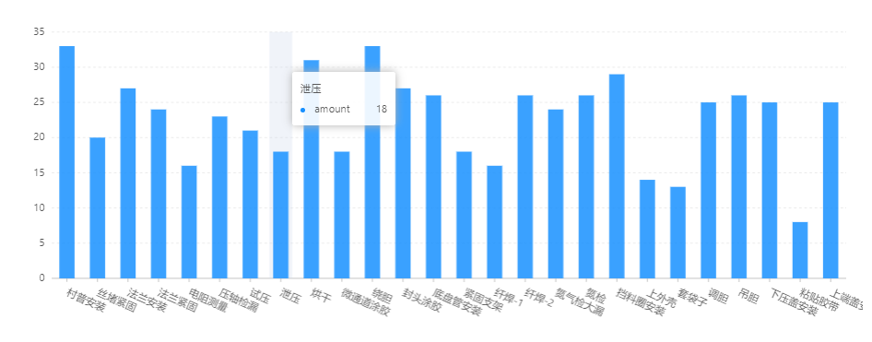
 | 人员在线数量:水箱区域的人员数量

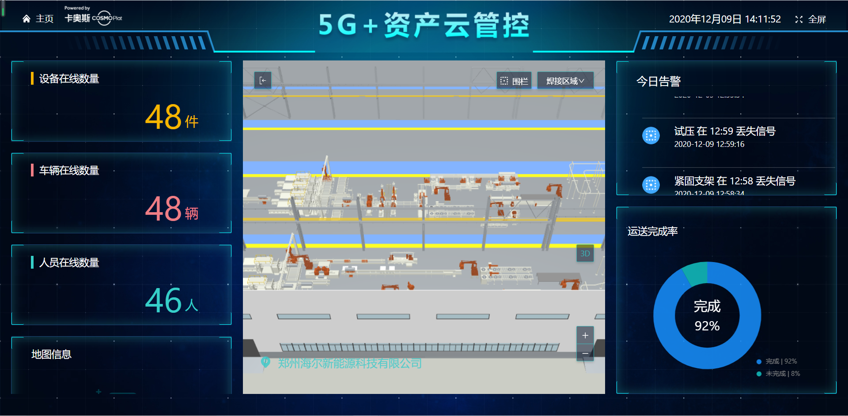

人员效率：待定

 |  |  |  |  |  | 要求将柱形图放在这里，按照空间大小尽量放。不用全部放完，美观就好。而且要求柱状图的数据也可以实时刷新，

设备状态：做个折线图，每个设备有固定的节拍，哪个设备节拍异常会有显示

人机协作：要求饼状图，选四个设备做四个饼状图，类似右图运送完成率，要求百分比实时刷新。

 |  |  | 显示设备。人员的在线时长，其余不变

焊接区-5G+资产云管理2
 | 5G+资产云管理是焊接区的UWB名称

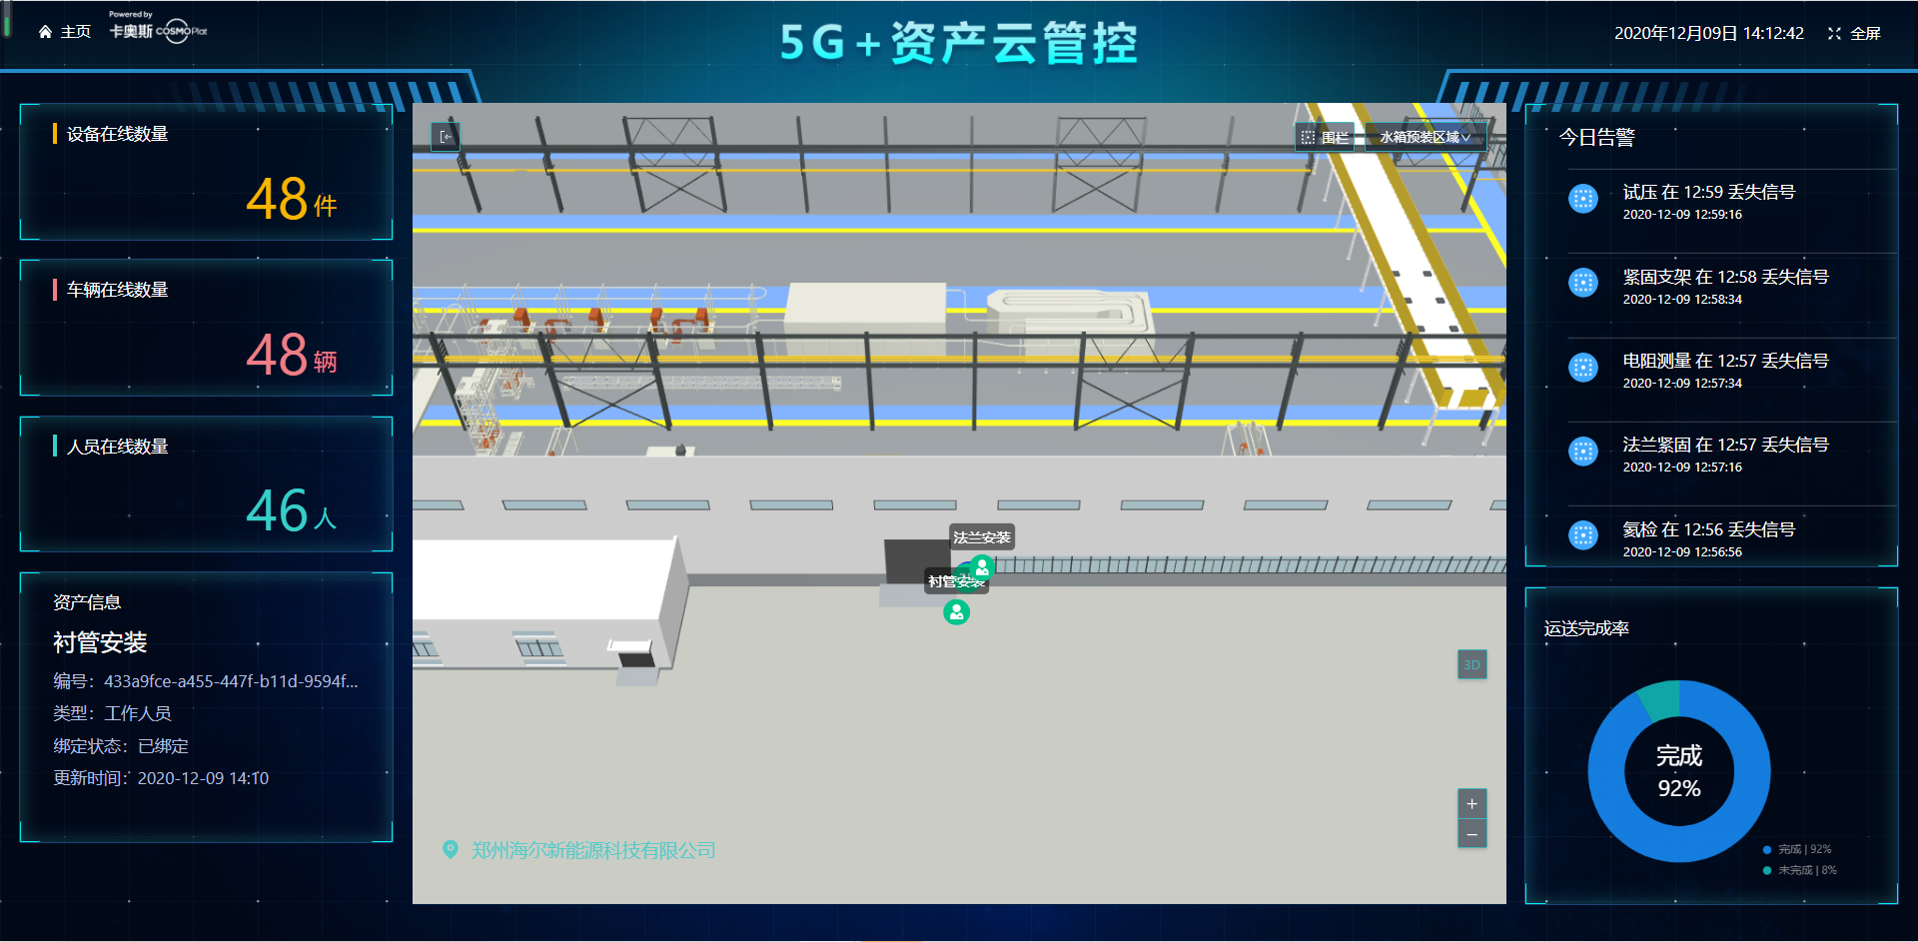
 |  | 报警类型：例如低电量、信号丢失、拆卸、围栏各类别的数量，点击各报警类型的数量时会出现报警的明细，例如左边红框的内容。
加个设备的图标，不要显示的太空旷；设备的数据可以不动，车辆和人员的数量是否可以根据区域内的实际标签数显示。

添加一个在线时长，目的是为了看这个工人在区域内干活了多久；编号那么长优化一下

 |  | 标题改为运送及时率，上面的百分比会定时刷新，必须让参观者看到我们有刷新的这个动画，不是死的数据。

